상품제안서
실버라이프 고급 스프링 지지대 스포츠 노인 무릎보호대(XL) | 상품코드: F28637

 |  |  |  |  |  |  | 02-412-0044 | www.easy1.co.kr
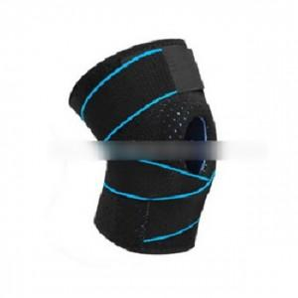

【상세/제작정보】 | 스티커 제작및 부착 비용 별도 문의.

【인쇄/포장옵션】 | / 포장불가능

【공급단가】 | 수량 | 100~ | 300~ | 500~ | 1,000~ | 3,000~
*VAT별도 | 단가 | 10,200원 | 10,030원 | 9,770원 | 9,600원 | 9,350원

【상품 URL】 | https://easy1.co.kr:443/src/goods_detail.php?gdno=28637

